Eingabe
 | bonotos WP-RECHNER-EINGABEN

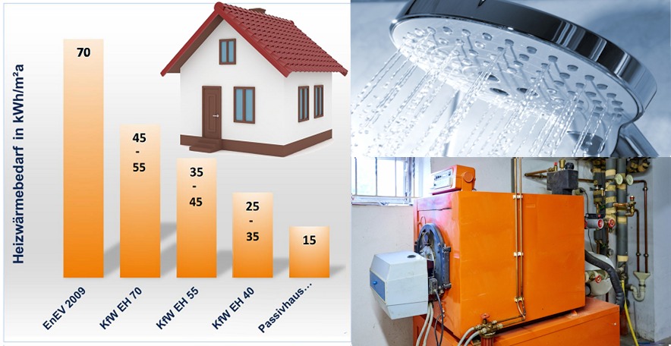
1. Normaußentemperatur (NAT) meines Wohnortes |  |  |  |  |  | -13.0° C |  | Österreich | https://www.dropbox.com/scl/fi/scn6ao3y01legleno069b/normaussentemperaturen_-_oib-richtlinie_6_3.pdf?rlkey=cb95scgeee66atg2v9pfw9ejq&st=08q8arud&dl=0
Hier zwei Websites für Österreich und Deutschland: |  |  |  |  |  |  |  | Deutschland | https://www.waermepumpe.de/normen-technik/klimakarte/
2.a. Wieviel fossile Brennstoffe verbrenne ich in welchem Kessel oder 2.b.?
Wärmequelle I (Auswahltabelle) |  |  | Heizöl in Ltr. |  |  | 1,850.0

Wärmequelle II (Auswahltabelle)

Art des Heizkessels |  |  | Niedertemperaturkessel |  |  | 15%

 | Anzahl Personen im Haushalt |  |  |  |  | 2
 |  |  |  |  | 5
 | Warmwasserverbrauch |  |  | mittel |  | 400 | kWh p.a.

WW-Siphon |  | offen | Leitungswassertemperatur |  |  | 12 | °C

 | Vorlauftemperatur Warmwasserbereitung |  |  |  |  | 50 | °C

2.b. Heizwärmebedarf statt Brennstoffverbrauch eingeben |  |  |  |  |  |  | kWh/m²

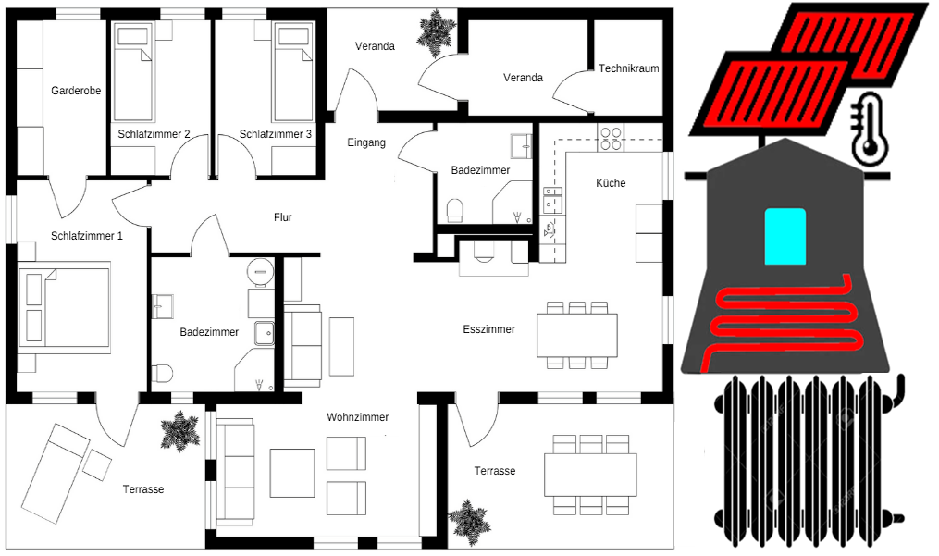
3. Wieviele Quadratmeter werden mit Flächenheizung und wieviele mit Heizkörpern beheizt? Welche Vorlauftemperaturen sind nötig (Angaben zur Heizung bei -20° C)?

3.a Beheizte Wohnfläche I (FbHz.) |  |  |  | 38 | °C | 200 | qm

3.b Beheizte Wohnfläche (Heizkörper) |  |  |  | 50 | °C |  | qm

3.c. Wärmebed.Heizen netto |  | 14,242 | kWh p.a. | brutto | 14,991 | kWh p.a. | kWh gesamt
 |  |  |  |  |  |  | 16,511
3.d. Wärmebedarf WW netto |  | 760 | kWh p.a. | brutto | 1,520 | kWh p.a.

4.a. Es gibt eine WW-Zirkulation |  |  | nein | Laufzeit | 5.0 | h / Tag = kWh | 88

4. Es gibt eine Solarthermie (Größe) |  |  | nein |  | 8.0 | m² = kWh | n.a.

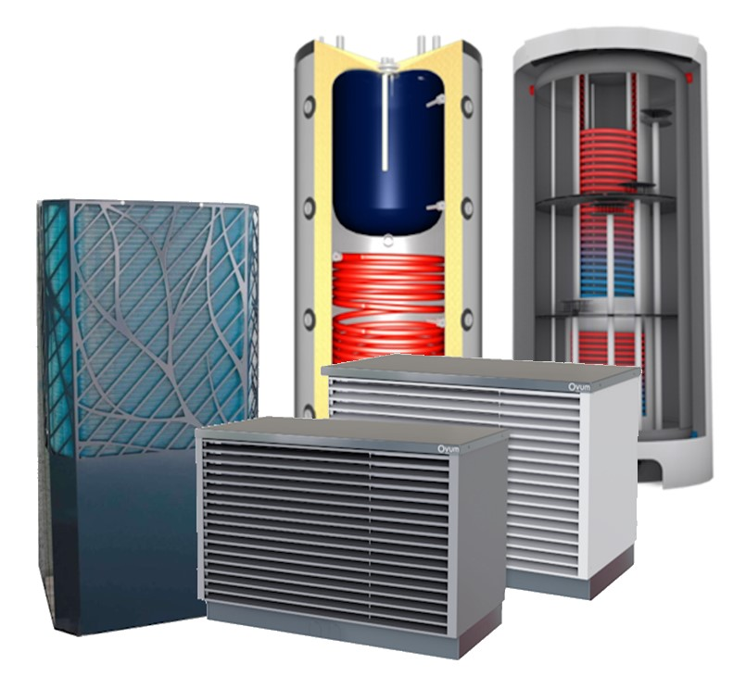
5.a. Für welchen Wärmepumpen-Hersteller entscheide ich mich? Will ich eine Erd_(Sole-) oder eine Luft-Wasser-Wärmepumpe? |  |  |  |  |  | Sole |  |  |  |  |  |  |  |  | Auf dem Weg zur gewünschten Wärmepumpe zuerst die Art der Wärmepumpe (Luft-Wasser oder Sole) auswählen. | Auf dem Weg zur gewünschten Wärmepumpe zuerst die Art der Wärmepumpe (Luft-Wasser oder Sole) auswählen.

Anzahl Wärmepumpen |  |  | 1 | 7.3 |  | Auswahl kW-Bereich |  |  |  |  |  |  |  |  | Danach gemäß Leistungsempfehlung die Leistungskategorie auswählen (Meist ist auch die nächsthöhere möglich). | Danach gemäß Leistungsempfehlung die Leistungskategorie auswählen (Meist ist auch die nächsthöhere möglich).

5.b. Empfohlene Größe der Wärmepumpe |  |  |  | 8.3 | kW | S 21,0-25,1 kW
Die passenden ETA-Werte, kW-Zahl, Kältemittel und der SCOP ergeben sich automatisch. |  |  |  |  |  |  |  |  |  |  |  |  |  |  | Dann im Auswahlmenü den Wärmepumpenhersteller auswählen (Manchmal gibt es auch WPs mit unterschiedlichen Leistungen vom selben Hersteller). | Dann im Auswahlmenü den Wärmepumpenhersteller auswählen (Manchmal gibt es auch WPs mit unterschiedlichen Leistungen vom selben Hersteller).

6.a Hersteller Wärmepumpe |  |  | iDM Energiesysteme GmbH |  |  |  |  |  |  |  |  |  |  |  | Die WP-Ranglisten können pro Leistungskategorie um vier individuell gewünschte Wärmepumpen ergänzt werden. | Die WP-Ranglisten können pro Leistungskategorie um vier individuell gewünschte Wärmepumpen ergänzt werden.

Modell / Typ |  | TERRA SW 26 Twin (Sole / Wasser) |  |  |  |  |  |  |  |  |  |  |  |  | Zuletzt noch die Speicherkonstellation definieren und die Literzahlen des/der Speicher(s) eingeben. | Zuletzt noch die Speicherkonstellation definieren und die Literzahlen des/der Speicher(s) eingeben.

ηs_m_35 / ETAs 35 in Prozent |  |  |  | 221 | 6.b | Leistung 35° | 26.1 |  |  |  |  |  |  |  | Ein Hydraulikplan wäre wichtig für die exakte Beurteilung der Speicherverluste. | Ein Hydraulikplan wäre wichtig für die exakte Beurteilung der Speicherverluste.

ηs_m_55 / ETAs 55 in Prozent |  |  |  | 169 |  | Leistung 55° | 24

TOP SCOP | 5.27 | SCOP dieser WP |  | 5.27 | 6.c. | Mehrverbr. | 0.0%

Zertif.Speicher | Link3 Eco-/Duo-/Comfort-/PowerLink |  |  |  |  | Kältemittel | R410A

Kombi-Speicher | 900 | Ltr. | Puffer | 100 | Trennspeicher ? |  | nein

 |  |  |  |  |  |  |  | Ist ein Hydraulikplan vorhanden ? |  |  |  | ja | Verbrauch Heizstab

Nettoverbrauch in kWh |  | 2,310 |  | Speicherverluste |  | 442 | kWh | Strom-Mehrverbrauch Speicher |  |  | 19.1% | kWh | 0
 |  |  |  |  |  |  |  | Zur Eingabe in bonotos-PV-Rechner
Der jährliche Stromverbrauch beträgt voraussichtlich 1 |  |  |  |  |  | 2,751 | kWh 2 | 0.0 | 2,482 | 3 Die JAZ erreicht |  |  | 5.45

Gibt es ein Angebot? |  | ja | Angebotspreis |  |  | 41,300.00 € |  | Höhe der Förderung |  |  | 55.0% |  |  | D30

ENERGIEKOSTEN |  | Heizöl |  | 0.11 € | pro Liter | 0 | 150.00 € | #N/A | Strompreis |  | 0.330 € |  | pro kWh

8. Rechnet sich das Ganze ….... ? |  |  |  | Ich habe mein Geld zurück nach* |  |  |  | nie | Jahren und erreiche |  |  | 0.0% | Rendite**

Kosten für den Ersatz der alten |  |  | Öl- | Heizung | 8,000 € |  |  | *0,5% p.a. Wartung/Instandh. WP **20 Jahre Abschreibung WP

Meine Ausgaben insgesamt nach Abzug Förderung |  |  |  |  | 16,800 € |  | Finanzielle Bilanz nach 20 Jahren |  |  | -32,954.00 € |  | Verlust

Laufende Kosten | Wärmequelle I |  | Heizöl |  | 204 €

 | Wärmequelle II |  |  |  | - €

 | Bisher (Fossil) |  |  |  | 204 €

 | Zukünftig |  | Strom für WP |  | 908 € |  |  |  |  |  |  |  |  |  | Förderung D: D30=Einfamilienhaus; D45=Zweifamilienhaus; D60=Dreifamilienhaus

Bei den genannten Energiepreisen spart man |  |  |  |  | n.a. |  | p.a. und hat seine Investition in |  |  | n.a. | Jahren zurück. |  |  | X | Förderung AT/CH: Maximal 11.000 €/11.000 CHF
Bei den genannten Energiepreisen spart man |  |  |  |  | n.a. |  | p.a. und hat seine Investition in |  |  | n.a. | Jahren zurück. |  |  | X
 |  |  |  |  |  |  |  |  |  |  |  |  |  |  | Die finanzielle Bilanz dient dem Vergleich verschiedener Alternativen.

X
Normaußentemperatur in ° C |  |  |  | -13.0 | Umrechnungsfaktor |  |  | 111.7% |  | kWh p.a. |  | Warmwassertemperatur |  |  | 12 | ° C
 |  |  |  |  |  |  |  |  |  |  |  | Einfluss Solarthermie
Wärmeenergie Heizen in kWh p.a. |  |  |  | 14,242 | ETA 35 / SCOP 35 |  |  | 221 | 2025 | 2104 |  |  | Bisher | Zukünftig
Wärmeenergie Heizen korrigiert |  |  |  | 13,530 |  |  |  |  | 0 |  |  | Heizen | 0 | 0 | 13,530 | 2.2 | 0.45454545455
Wärmeenergie WW in kWh p.a. |  |  |  | 760 | ETA 55 / SCOP 55 |  |  | 169 | 228 | 206 |  | WW | 0 | 0 | 1,672 | 15,202
Wärmeenergie WW korrigiert |  |  |  | 1,672 |  |  |  |  | 502 |  |  | Speichergröße | 300 | 0.50 |  | 0.990 | 378
Faktor Fußbodenheizung 35° C |  |  |  | 100% | Faktor Heizkörper 55° C |  |  |  | 0% | Faktor % FBHz |  | WW-Speicher | 600 | 0.66 |  | 0.660 | 250
 |  |  |  |  |  |  |  |  |  |  |  | 0.083 | WW-Bereitung |  | 0.2
Faktor gewählte Temperatur FBHz. |  |  |  | 104% | Faktor gewählte Temp. Hzkörper |  |  |  | 0% | 100% |  |  | noch nicht bekannt |  | 417 |  | 2.03
 |  |  |  |  |  |  |  |  |  |  |  |  | Warmwasserboiler |  | 417 |  | 2.03
Abweichung Leistung |  |  |  | -16.6 | Faktor gewählte Temp. Warmwasser |  |  |  | 90% |  |  |  | Puffer mit Glattrohr-WT |  | 354 |  | 1.72
 |  |  |  |  |  |  |  |  |  |  |  |  | Puffer mit Wellrohr-WT |  | 313 |  | 1.52
 |  |  |  | -17.42389876 |  |  |  |  | 2633.8313442 | -131.05336847 |  |  | Puffer mit FriWa-Modul |  | 292 |  | 1.42
 |  |  |  |  |  |  |  |  | 2104.0411128 | 210.40411128 |  |  | Kombi-/Schichtspeicher |  | 250 |  | 1.22
Brennstoff | kWh | Preis | Einheit | Hzg. | Art des | … | Verlust | WW | Verbrauch | kWh | pro Jahr |  | Puffer |  | 378 | 0.02 | 1.25
Heizöl in Ltr. | 10.5 | Heizöl | pro Liter | Öl- | Brennwertkessel |  | 5% | hoch |  | 500 | kWh p.a. |  | Liter
Erdgas in kWh | 1 | Erdgas | pro kWh | Gas- | Niedertemperaturkessel |  | 15% | höher |  | 450 | kWh p.a. |  | 0 | 2 | 4 | 14 | 0.02
Pellets in kg | 5 | Pellets | pro kg | Pellet- | Standardkessel |  | 25% | mittel |  | 400 | kWh p.a. |  | 20 | 10 | 21 | 68 | 0.05
Holz in rm | 2000 | Holz | pro rm | Holz- |  |  |  | mäßig |  | 350 | kWh p.a. |  | 30 | 15 | 32 | 102 | 0.07
Strom in kWh | 1 | Strom | pro kWh | Strom- | 1 | 1 |  | niedrig |  | 300 | kWh p.a. |  | 40 | 20 | 43 | 136 | 0.2
 |  |  | 0.013 |  | 1 | 0 |  |  |  | n.a. | n.a. |  | 70 | 25 | 53 | 170 | 0.4
VL-T | Gr.35 | Gr.55 | Gr.56 |  | 0 | 0 |  |  |  | Leitungswasser |  |  | 100 | 30 | 64 | 204 | 0.7
FUSSBODENHEIZUNG
30 | 0.935 |  | 0.500 |  | Speicher |  |  |  |  | 10 | ° C |  | 150 | 40 | 85 | 273 | 0.75
31 | 0.948 |  | 0.520 |  | Speichermerkmale bekannt |  |  | Wärmepumpe |  | 11 | ° C |  | 200 | 50 | 107 | 341 | 0.77
32 | 0.961 |  | 0.540 |  | Puffer- und WW-Speicher |  |  | Sole |  | 12 | ° C |  | 250 | 60 | 128 | 409 | 0.79
33 | 0.974 |  | 0.560 |  | Kombi-Speicher |  |  | Luft_Wasser |  | 13 | ° C |  | 300 | 68 | 145 | 463 | 0.8
34 | 0.987 |  | 0.580 |  | BMS VARIO BACKPACK+1000 PN3 WPM |  |  |  |  | 14 | ° C |  | 350 | 75 | 160 | 511 | 0.81
35 | 1.000 |  | 0.600 |  | CoolStar SKSW-825 |  |  |  |  | 15 | ° C |  | 400 | 80 | 171 | 545 | 0.82
36 | 1.013 |  | 0.620 |  | CTA AG CTA-WPS 1050 |  |  | Spalte1 |  | 16 | ° C |  | 450 | 84 | 179 | 572 | 0.84
37 | 1.026 |  | 0.640 |  | Elcotherm VISTRON THS 1000/300 |  |  | ja |  | 17 | ° C |  | 500 | 87 | 186 | 593 | 0.86
38 | 1.039 |  | 0.660 |  | Energy Unlimited PRO-CLEAN PC 1000S |  |  | nein |  | 18 | ° C |  | 550 | 90 | 192 | 613 | 0.88
39 | 1.052 |  | 0.680 |  | Forstner HS-BM080-10/B/P/T ALT m ZF |  |  | offen |  | 19 | ° C |  | 600 | 93 | 198 | 634 | 0.90
40 | 1.065 | 0.805 | 0.700 |  | Forstner HS-BM080-10/B/P/T ALT o ZF |  |  |  |  | 20 | ° C |  | 650 | 95 | 203 | 647 | 0.92
41 | 1.078 | 0.818 | 0.720 |  | Forstner HS-BM096-18/B/T NEU |  |  | Spalte1 | Spalte2 |  | D30 | 30000 | 700 | 97 | 207 | 661 | 0.94
42 | 1.091 | 0.831 | 0.740 |  | Heliotherm ZH-KS 900 |  |  | -6.0° | 0.9050 |  | D45 | 45000 | 750 | 99 | 211 | 675 | 0.96
43 | 1.104 | 0.844 | 0.760 |  | Helvetherm HAT-HKS-1150 |  |  | -6.5° | 0.9174 |  | D60 | 60000 | 800 | 101 | 215 | 688 | 0.97
44 | 1.117 | 0.857 | 0.780 |  | Hoval AG VarioVal FLS m ZF |  |  | -7.0° | 0.9302 |  | CH | 11000 | 850 | 103 | 220 | 702 | 0.98
45 | 1.130 | 0.870 | 0.800 |  | Hoval AG VarioVal FLS o ZF |  |  | -7.5° | 0.9434 |  | AT | 10000 | 900 | 105 | 224 | 715 | 0.99
HEIZKÖRPER UND WW
46 |  | 0.883 | 0.820 |  | Hoval AG VarioVal RLS m ZF |  |  | -8.0° | 0.9501 |  |  |  | 950 | 107 | 228 | 729 | 1.00
47 |  | 0.896 | 0.840 |  | Hoval AG VarioVal RLS o ZF |  |  | -8.5° | 0.9662 |  | Leistungsdifferenz |  | 1,000 | 109 | 233 | 743 | 1.01
48 |  | 0.909 | 0.860 |  | HPA AG JHKS 1000 |  |  | -9.0° | 0.9828 |  | -17.42389876 |  | 1,050 | 111 | 237 | 756 | 1.03
49 |  | 0.922 | 0.880 |  | HPA AG JHKS 800 |  |  | -9.5° | 1.0000 |  |  |  | 1,100 | 113 | 241 | 770 | 1.05
50 |  | 0.935 | 0.900 |  | HPA AG PBNSSR/E 1000 |  |  | -10.0° | 1.0178 | Luft_Wasser | Spalte1 | Sole | 1,150 | 115 | 245 | 784 | 1.06
51 |  | 0.948 | 0.920 |  | Huggler Energietechnik Helix 950 |  |  | -10.5° | 1.0363 | L 4,0-6,4 kW |  | S 4,0-6,1 kW | 1,200 | 117 | 250 | 797 | 1.08
52 |  | 0.961 | 0.940 |  | Huggler Energietechnik WP 950 |  |  | -11.0° | 1.0554 | L 6,5-8,0 kW |  | S 6,5-8,5 kW | 1,250 | 119 | 254 | 811 | 1.10
53 |  | 0.974 | 0.960 |  | JENNI Energietechn. JVS79R36 |  |  | -11.5° | 1.0753 | L 8,1-9,9 kW |  | S 8,5-10,5 kW | 1,300 | 121 | 258 | 824 | 1.12
54 |  | 0.987 | 0.980 |  | Link3 Eco-/Duo-/Comfort-/PowerLink |  |  | -12.0° | 1.0811 | L 10,0-11,9 kW |  | S 10,6-12,7 kW | 1,350 | 123 | 262 | 838 | 1.14
55 |  | 1.000 | 1.000 |  | Marani PHRWP 1000 |  |  | -12.5° | 1.0989 | L 12,0-13,9 kW |  | S 13,0-15,8 kW | 1,400 | 125 | 267 | 852 | 1.16
56 |  | 1.013 | 1.020 |  | Meier Tobler TOBO-SOL 850/230 |  |  | -13.0° | 1.1173 | L 14,0-17,4 kW |  | S 16,0-20,6 kW | 1,450 | 127 | 271 | 865 | 1.18
57 |  | 1.026 | 1.040 |  | Quality Life SA EQ 1050 |  |  | -13.5° | 1.1364 | L 17,5-20,6 kW |  | S 21,0-25,1 kW | 1,500 | 129 | 275 | 879 | 1.19
58 |  | 1.039 | 1.060 |  | Sailer GmbH WPS 1050 |  |  | -14.0° | 1.1501 | L 21,0-30,0 kW |  | S 26,0-35,0 kW | 1,550 | 131 | 279 | 893 | 1.21
59 |  | 1.052 | 1.080 |  | SOLTOP Strativari WP 900 |  |  | -14.5° | 1.1628 |  |  |  | 1,600 | 133 | 284 | 906 | 1.23
60 |  | 1.065 | 1.100 |  | SONNENKRAFT Sonnentank SOTF 1000 |  |  | -15.0° | 1.1744 |  |  |  | 1,650 | 135 | 288 | 920 | 1.24
61 |  | 1.078 | 1.120 |  | Stiebel Eltron HS-BM 820L WT2 m ZF |  |  | -15.5° | 1.1848 | Zugriff |  |  | 1,700 | 137 | 292 | 933 | 1.26
62 |  | 1.091 | 1.140 |  | Stiebel Eltron HS-BM 820L WT2 o ZF |  |  | -16.0° | 1.1940 | Tabelle_L1 |  |  | 1,750 | 139 | 297 | 947 | 1.28
63 |  | 1.104 | 1.160 |  | Stiebel Eltron SBS W SOL m ZF |  |  | -16.5° | 1.2019 | Tabelle_L2 |  |  | 1,800 | 141 | 301 | 961 | 1.29
64 |  | 1.117 | 1.180 |  | Stiebel Eltron SBS W SOL o ZF |  |  | -17.0° | 1.2085 | Tabelle_L23 |  |  | 1,850 | 143 | 305 | 974 | 1.31
65 |  | 1.130 | 1.200 |  | TCA Thermoklima MEPU-M 800 |  |  | -17.5° | 1.2136 | Tabelle_L3 |  |  | 1,900 | 145 | 309 | 988 | 1.33
 |  |  |  |  | unitec Energietechnik Helix 950 |  |  |  |  | Tabelle_L4 |  |  | 1,950 | 147 | 314 | 1002 | 1.35
Art _WP |  |  |  |  | unitec Energietechnik WP 950 |  |  | -13.0° C | 1.1173 | Tabelle_L5 |  |  | 2,000 | 149 | 318 | 1015 | 1.37
Luft_Wasser |  |  |  |  | Viessmann Vitocell 120-E |  |  | -13.5° C | 1.1364 | Tabelle_L6 |  |  | 2,050 | 151 | 321 | 1025 | 1.38
Sole |  |  |  |  | Zortea Zortström MH 1000 |  |  | -0.5 | 0.0190 | Tabelle_L7 |  |  | 2,100 | 152 | 324 | 1036 | 1.39
 |  |  |  |  |  |  |  | 0.0 | 1.1173 |  |  |  | 2,150 | 154 | 327 | 1046 | 1.41
 |  |  |  |  |  |  |  |  |  |  |  |  | 2,200 | 155 | 331 | 1056 | 1.42
 |  |  |  |  |  |  |  |  |  |  |  |  | 2,250 | 157 | 334 | 1066 | 1.44
 |  |  |  |  |  |  |  |  |  |  |  |  | 2,300 | 158 | 337 | 1077 | 1.45
 |  |  |  |  |  |  |  |  |  |  |  |  | 2,350 | 160 | 340 | 1087 | 1.45
 |  |  |  |  | Warmhalteverluste |  | 3.19375 |  | Gesamtwertung |  |  |  | 2,400 | 161 | 343 | 1097 | 1.46
 |  |  |  |  | Link3 Eco-/Duo-/Comfort-/PowerLink |  |  |  | 0% | 2,310 |  |  | 2,450 | 163 | 347 | 1107 | 1.48
 |  |  |  |  |  |  |  |  |  |  |  |  | 2,500 | 164 | 350 | 1117 | 1.49
 |  |  |  |  | Puffer | 30 | 0.70 |  | 0% | 8% |  |  | 2,550 | 166 | 353 | 1128 | 1.50
 |  |  |  |  | WW | 224 | 0.99 |  |  |  |  |  | 2,600 | 167 | 356 | 1138 | 1.52
 |  |  |  |  | Kombi | 224 | 0.99 |  | 192 | 413 |  |  | 2,650 | 169 | 359 | 1148 | 1.53
 |  |  |  |  |  | 222 |  |  | 222 | 0 |  |  | 2,700 | 170 | 363 | 1158 | 1.55
 |  |  |  |  |  |  |  |  | 28 | 442 | 570 |  | 2,750 | 172 | 366 | 1168 | 1.56
 |  |  |  |  |  |  |  |  |  |  |  |  | 2,800 | 173 | 369 | 1179 | 1.57
 |  |  |  |  |  |  |  |  |  |  |  |  | 2,850 | 175 | 372 | 1189 | 1.59
 |  |  |  |  |  |  |  |  |  |  |  |  | 2,900 | 176 | 375 | 1199 | 1.60
 |  |  |  |  |  |  |  |  |  |  |  |  | 2,950 | 178 | 379 | 1209 | 1.61
 |  |  |  |  |  |  |  |  |  |  |  |  | 3,000 | 179 | 382 | 1220 | 1.63

